Matriz Importância x Desempenho
Matriz Importância x Desempenho

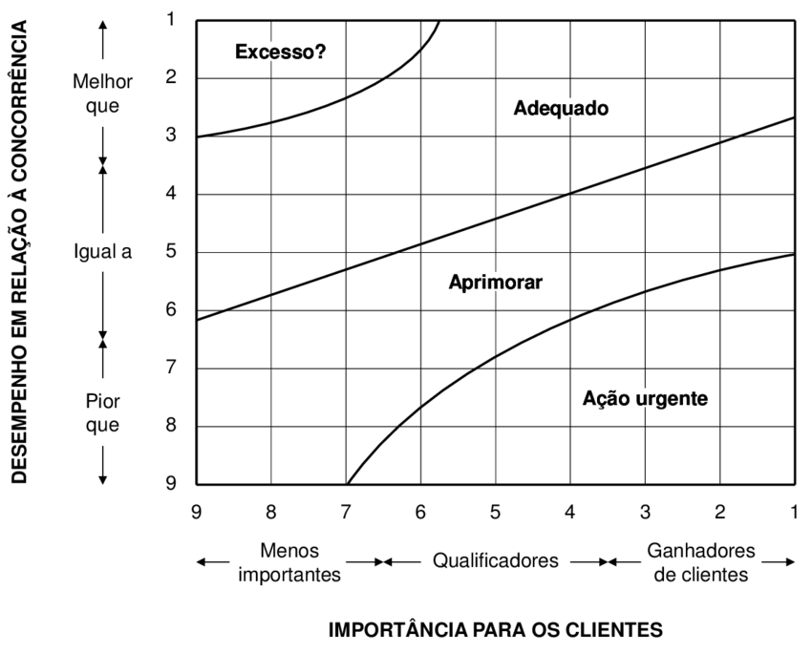
Nº | Fator Competitivo | Importância para os Clientes (1 - 9) | Desempenho comparado aos concorrentes (1 - 9)
1 | Custo | 7 | 7
2 | Prazo | 5 | 6
3 | Produto Conforme | 5 | 2
4 | Aplicativo Remoto | 5 | 4
5 | Qualidade | 7 | 8

